LEIA-ME
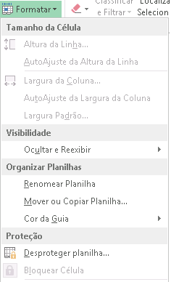
Este é um modelo de balanço patrimonial utilizado para aulas de Contabilidade.
Sinta-se livre para baixá-lo, utilizá-lo e modificá-lo para seus próprios projetos

A senha para desbloqueio das células é aulastxt

Para desbloquear para edição, clique na opção Desporteger planilha, presente
disponível no botão de opção Formatar.

Disponível em: https://zmdy.github.io/aulas.txt/

